Tema 24
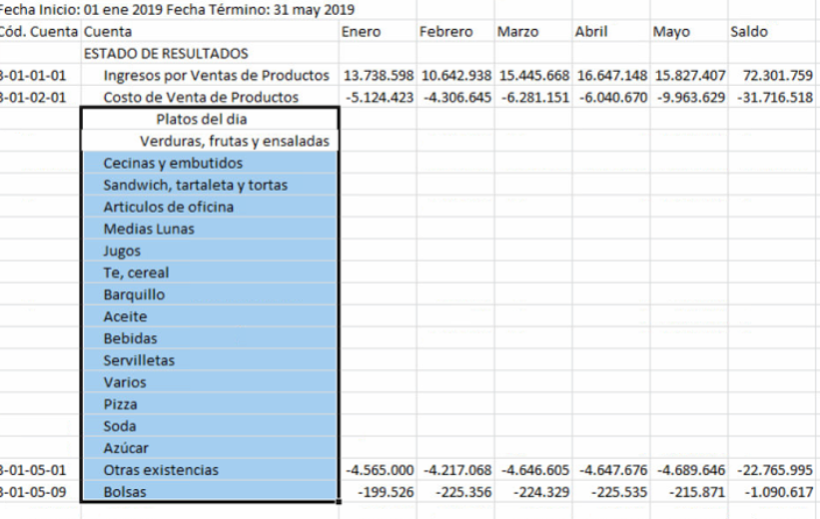
Volver a Temario
 | TEMA | 24
 | ASUNTO | REPORTE POR CENTRO DE COSTOS
 | PRIORIDAD | MEDIA
 |  |  | FW: complicado de hacer. Más adelante.

 |  | Reporte de centro de gestión con el listado hacia abajo y mensual

